상품제안서
휴대용 크리오&클리오 양치세트 | 상품코드: F25888

 |  |  |  |  |  |  | 02-412-0044 | www.easy1.co.kr
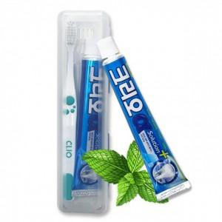

【상세/제작정보】 | 인쇄 별도 문의 (*기본 수량 미만 인쇄시 추가 청구) -UV컬러인쇄 (풀컬러) 개당 180원 -UV컬러인쇄 (컬러) 개당 150원 -스크린인쇄 개당 100원 종이케이스 별도구매 100원 *1000개 이상 종이케이스 독판인쇄 가능*

【인쇄/포장옵션】 | / 포장불가능

【공급단가】 | 수량 | 100~ | 300~ | 500~ | 1,000~ | 3,000~
*VAT별도 | 단가 | 1,230원 | 1,210원 | 1,180원 | 1,140원 | 1,090원

【상품 URL】 | https://dev.easy1.co.kr:443/src/goods_detail.php?gdno=25888

